表紙
会社評価システム

第1.0版


 |  | v

 | 更新日2023/9/20

1.画面遷移図
1.画面遷移図
※1[会社評価]から[自己評価]に遷移する場合、
[自己評価]から[結果]にしか遷移できなくなる
[結果]まで遷移した場合このフラグは消える

 | ログイン | メニュー | 給与テーブル

 |  |  | 評価項目管理 | 会社評価管理

 |  |  | 社員管理 | 自己評価管理

 |  |  | 評価実施 | 会社評価

 |  |  |  |  | ※1

 |  |  |  | 自己評価 |  |  | 結果 | CSV出力 | 個人成績評価表

 |  |  |  |  |  |  |  |  | Excelに張り付け
 |  |  |  |  |  | ※1

 |  |  | 評価出力 | CSV出力 |  |  | 個人成績評価表

 |  |  |  |  |  |  | Excelに張り付け

 |  |  |  | 確認

2.1ログイン,2.2メニュー (2)
2.1.ログイン

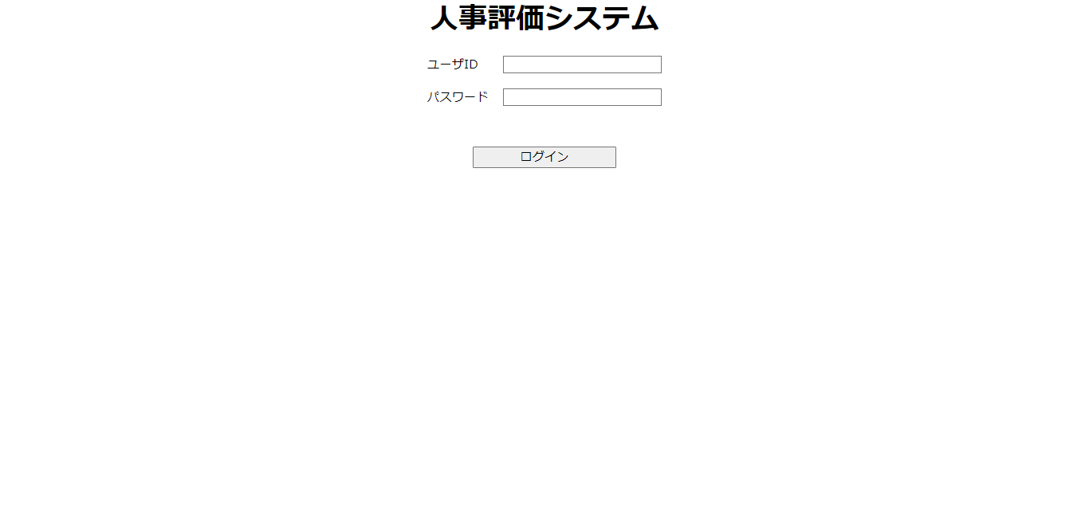
①

②

③

・ログインをするために
①に[ユーザID]を入力
②に[パスワード]を入力
③のボタンを押下してログイン([メニュー]画面に遷移)
※4月から9月末までの人事評価はすべて9月1日として扱う
10月から3月末までの人事評価はすべて3月1日として扱う

2.2.メニュー

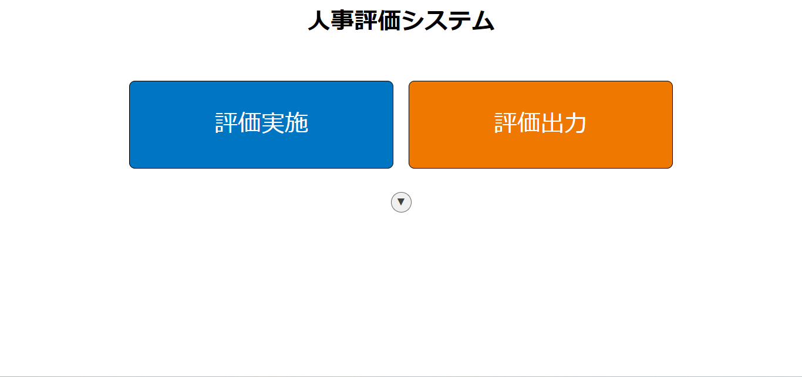

①
②

③

①のボタンを押下して[評価実施]画面に遷移
②のボタンを押下して[評価出力]画面に遷移
③のボタンを押下して[社員管理]ボタン、[評価項目管理]ボタン、[給与テーブル]ボタンを表示

2.2メニュー,2.3.社員管理
2.2.メニュー③押下時

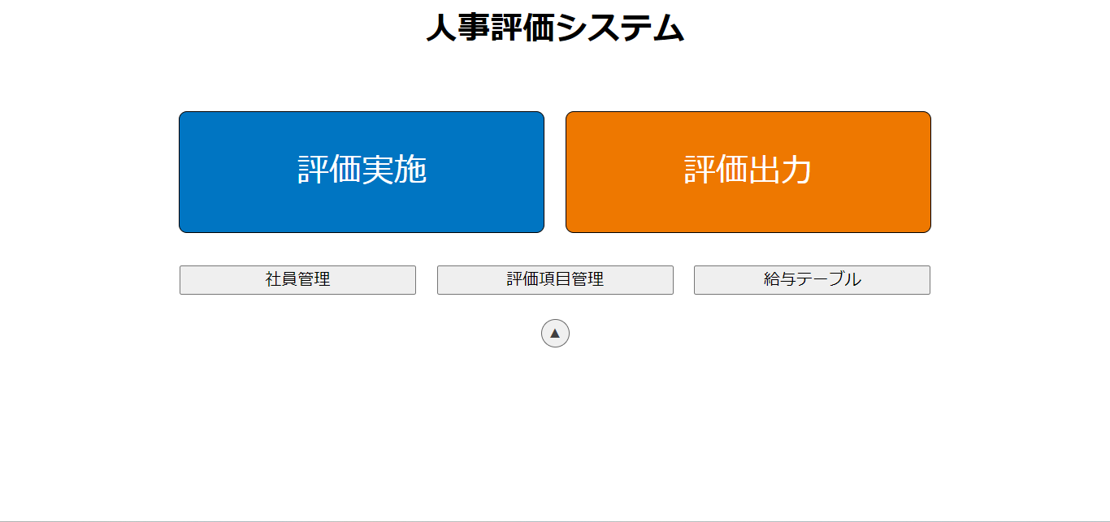

①
②
③

④

①のボタンを押下して[社員管理]画面に遷移 ②のボタンを押下して[評価項目管理]画面に遷移
③のボタンを押下して[給与テーブル]画面に遷移
④のボタンを押下して①、②、③のボタンを非表示

2.3.社員管理

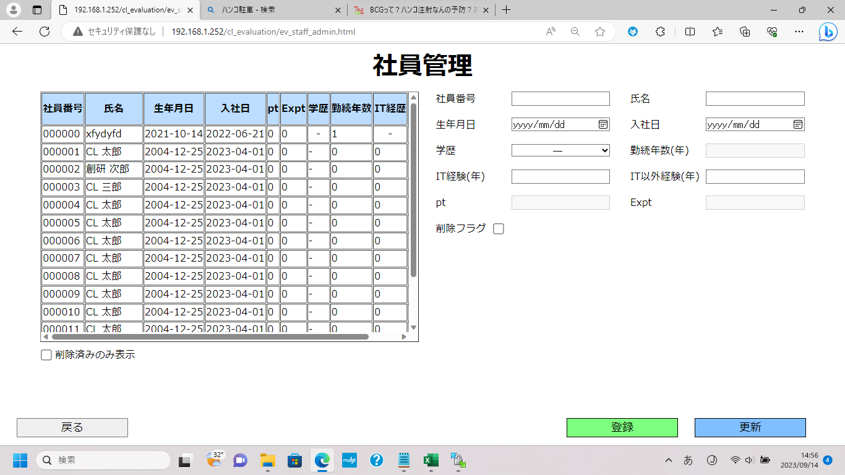
①

②
③

④
⑤

⑥

⑧
⑨
⑦

①のテーブルを押下すると押下した行の[社員]のデータが右側の入力欄に入力される
②、③、④、⑤はキーボードでも入力可能 ⑥のチェックボタンを押下して削除した[社員]のみを表示可能
⑦のボタンを押下して[戻る確認]ポップアップを表示
⑧のボタンを押下して[登録]ポップアップを表示
⑨のボタンを押下して[更新]ポップアップを表示

2.3社員管理,③押下時
2.3.社員管理

①
②
③

④

⑥
⑦
⑤

①のテーブルを押下すると押下した行の[社員]のデータが右側の入力欄に入力される
②、③はキーボードでも入力可能 ④のチェックボタンを押下して削除した[社員]のみを表示可能
⑤のボタンを押下して[戻る確認]ポップアップを表示
⑥のボタンを押下して[登録]ポップアップを表示
⑦のボタンを押下して[更新]ポップアップを表示

2.3.社員管理③押下時

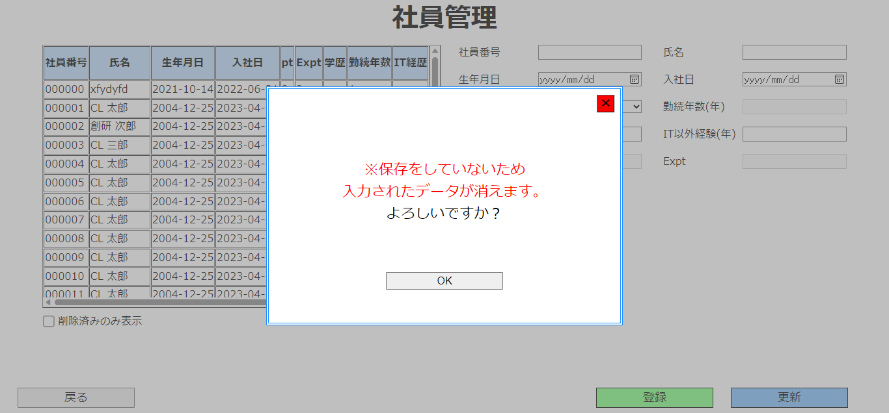

①

②

①のボタンを押下して[戻る確認]ポップアップを閉じる
②のボタンを押下して[メニュー]画面に遷移

2.3社員管理④押下時
2.3.社員管理④押下時

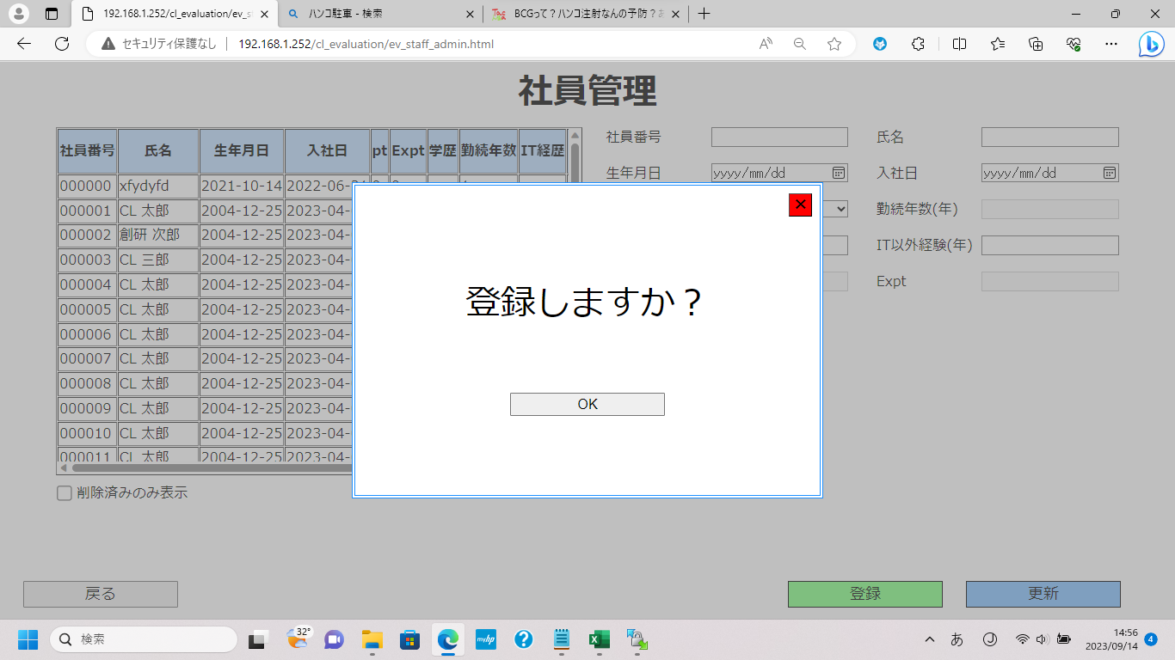

①

②

①のボタンを押下して[登録確認]ポップアップを閉じる
②のボタンを押下して入力欄に入力した内容をDBに保存
※登録時のエラー一覧
・[社員番号]を入力していない場合
・[氏名]を入力していない場合
・すでに登録されている[社員番号]を登録する場合
・[社員番号]が6桁以外の場合
・[氏名]が20文字以上の場合
・[IT経験(年)]が128以上もしくは-129以下の場合
・[IT以外経験(年)]が128以上もしくは-129以下の場合
・[入社日]と[生年月日]が入力されていない場合
・[入社日]が[生年月日]よりも前の場合
・[入社日]と[生年月日]が[システム日付]よりも後の場合

2.3社員管理⑤押下時
2.3.社員管理⑤押下時

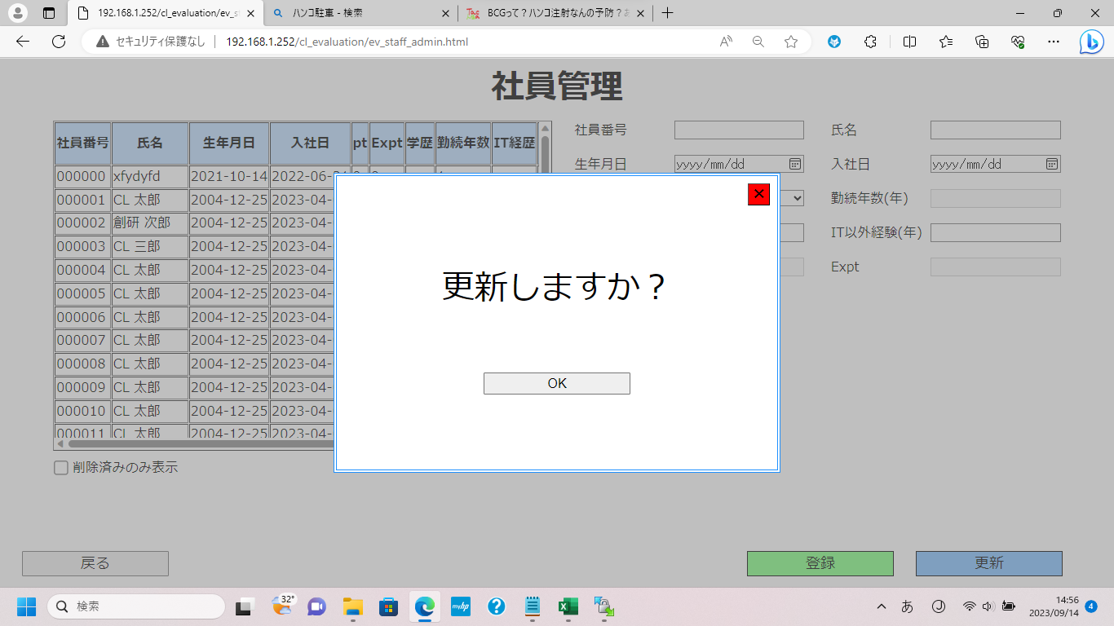

①

②

①のボタンを押下して[更新確認]ポップアップを閉じる
②のボタンを押下して入力欄に入力した内容をもとにDBを更新
※更新時のエラー一覧
・[氏名]を入力していない場合
・登録されていない[社員番号]を更新する場合
・[氏名]が20文字以上の場合
・[IT経験(年)]が128以上もしくは-129以下の場合
・[IT以外経験(年)]が128以上もしくは-129以下の場合
・[入社日]と[生年月日]が入力されていない場合
・[入社日]が[生年月日]よりも前の場合
・[入社日]と[生年月日]が[システム日付]よりも後の場合
※[社員番号]は更新できません
4月から9月末の間に[社員]の更新をした場合、その年の9月1日の自己評価結果の[pt]は反映されません

2.4評価項目管理,2.5会社評価管理
2.4.評価項目管理

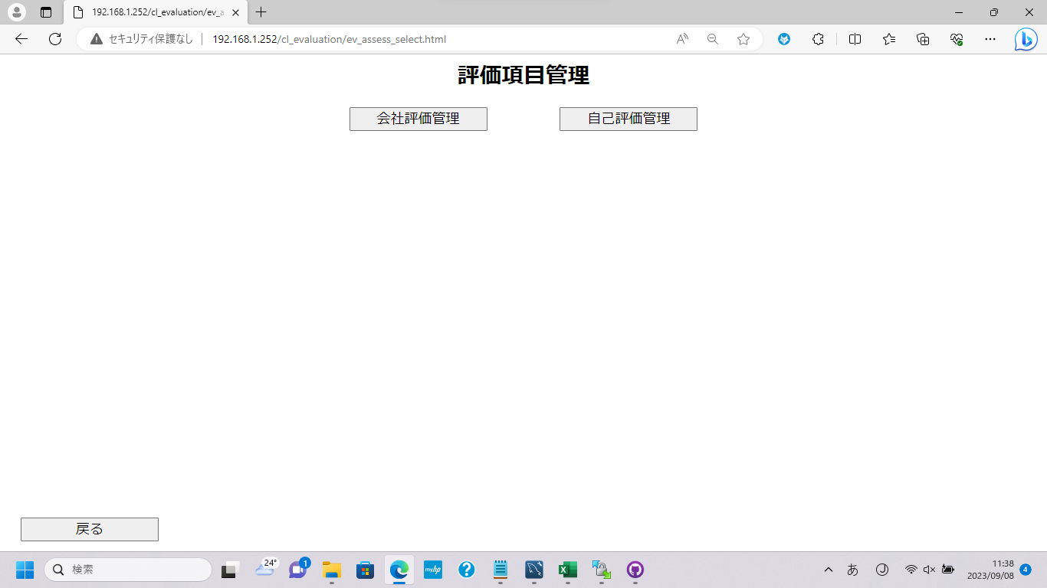
①
②

③

①のボタンを押下して[会社評価管理]画面に遷移 ②のボタンを押下して[自己評価管理]画面に遷移
③のボタンを押下して[メニュー]画面に遷移

2.5.会社評価管理

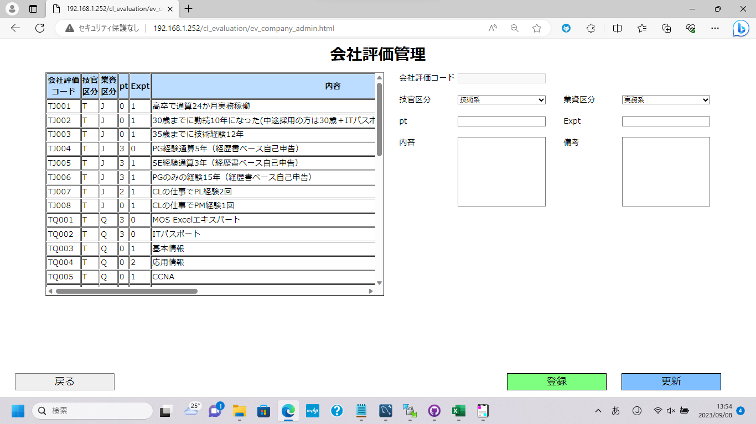
①

②
③
④

①のテーブルを押下すると押下した行の[会社評価]のデータが右側の入力欄に入力される ②のボタンを押下して[戻る確認]ポップアップを表示
③のボタンを押下して[登録]ポップアップを表示
④のボタンを押下して[更新]ポップアップを表示

2.5会社評価管理,②押下時,③押下時
2.5.会社評価管理②押下時

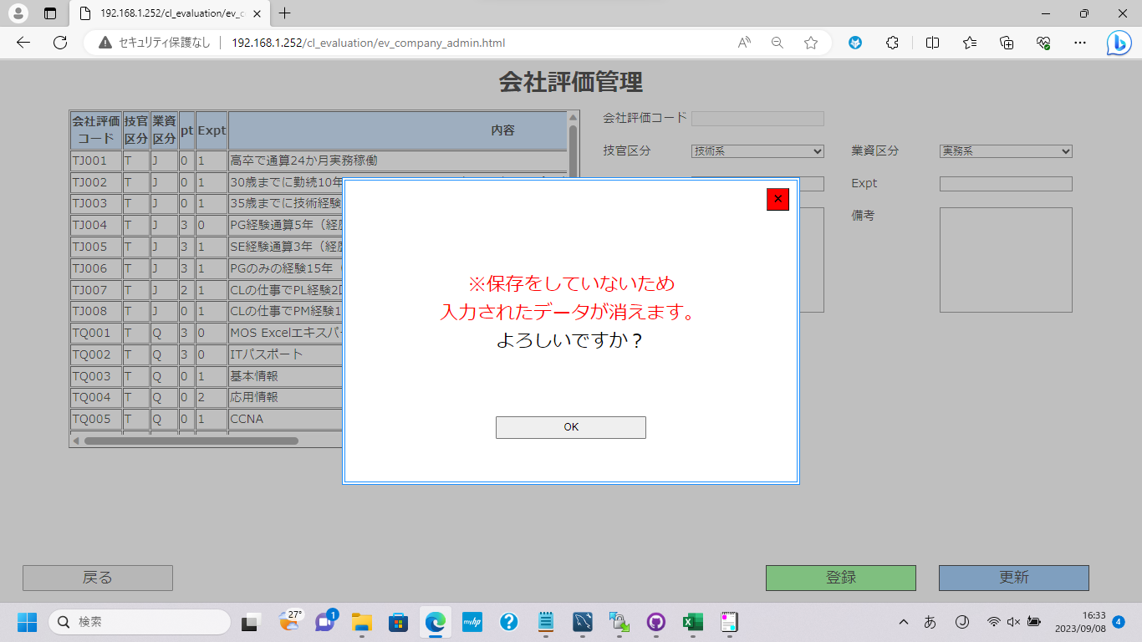

①

②

①のボタンを押下して[戻る確認]ポップアップを閉じる
②のボタンを押下して[評価項目管理]画面に遷移

2.5.会社評価管理③押下時

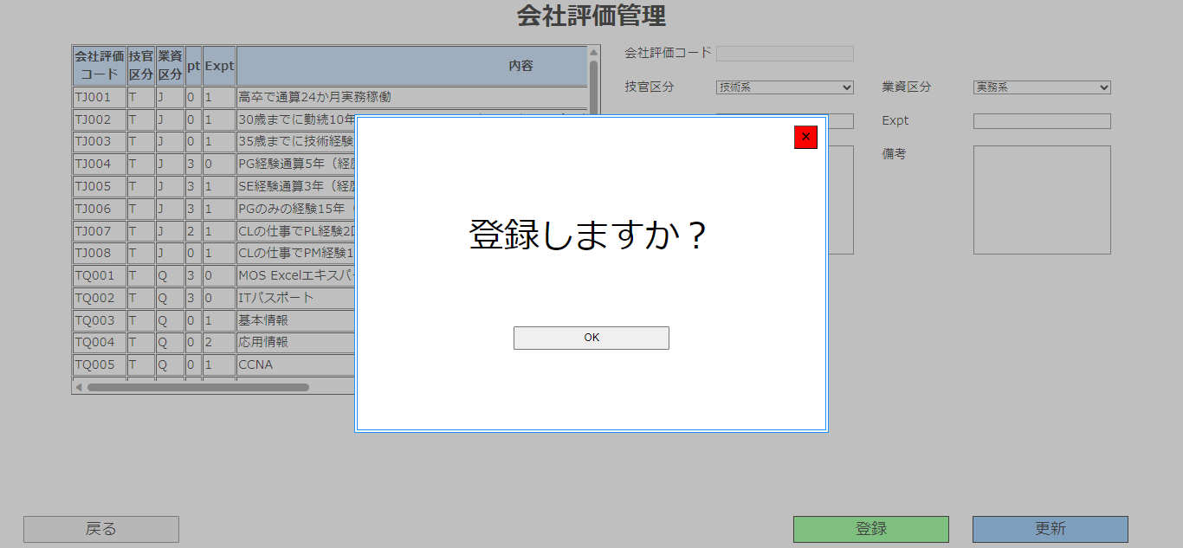

①

②

①のボタンを押下して[登録確認]ポップアップを閉じる
②のボタンを押下して入力欄に入力した内容をDBに保存
※②のボタンを押下した場合、会社評価コードの入力欄に入力されているコードではなく、自動採番されたコードがDBに登録されます
※登録時のエラー一覧
・[内容]を入力していない場合
・[内容]が200字以上の場合
・[備考]が200字以上の場合
・[pt],[Expt]が入力されていない場合
・[pt],[Expt]が32768以上もしくは-32769以下の場合
・[pt]と[Expt]が0の場合
・[技官区分]が[会社貢献系]で[業資区分]が[会社貢献系]でない場合
・[業資区分]が[会社貢献系]で[技官区分]が[会社貢献系]でない場合

2.5会社評価管理④押下時,2.6自己評価管理
2.5.会社評価管理④押下時



①

②

①のボタンを押下して[更新確認]ポップアップを閉じる
②のボタンを押下して入力欄に入力した内容をもとにDBを更新
※更新時のエラー一覧
・[内容]を入力していない場合
・[内容]が200字以上の場合
・[備考]が200字以上の場合
・[pt],[Expt]が入力されていない場合
・[pt],[Expt]が32768以上もしくは-32769以下の場合
・[pt]と[Expt]が0の場合
・[技官区分]が[会社貢献系]で[業資区分]が[会社貢献系]でない場合
・[業資区分]が[会社貢献系]で[技官区分]が[会社貢献系]でない場合

2.6.自己評価管理

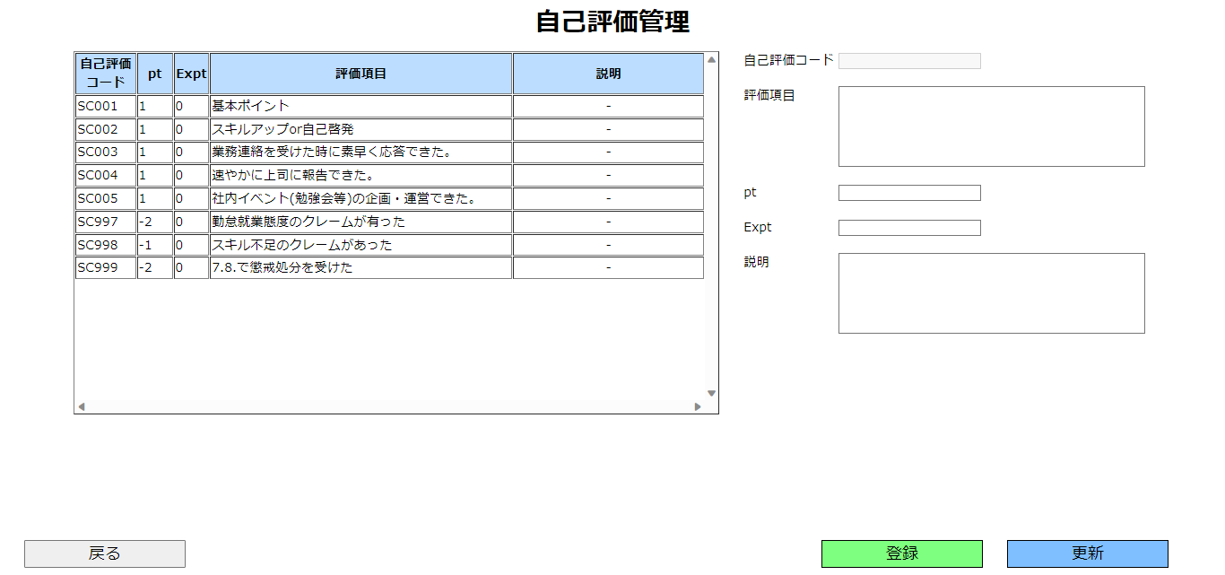
①

②
③
④

①のテーブルを押下すると押下した行の[自己評価]のデータが右側の入力欄に入力される ②のボタンを押下して[戻る確認]ポップアップを表示
③のボタンを押下して[登録]ポップアップを表示
④のボタンを押下して[更新]ポップアップを表示

2.6自己評価管理,②押下時,③押下時
2.6.自己評価管理②押下時

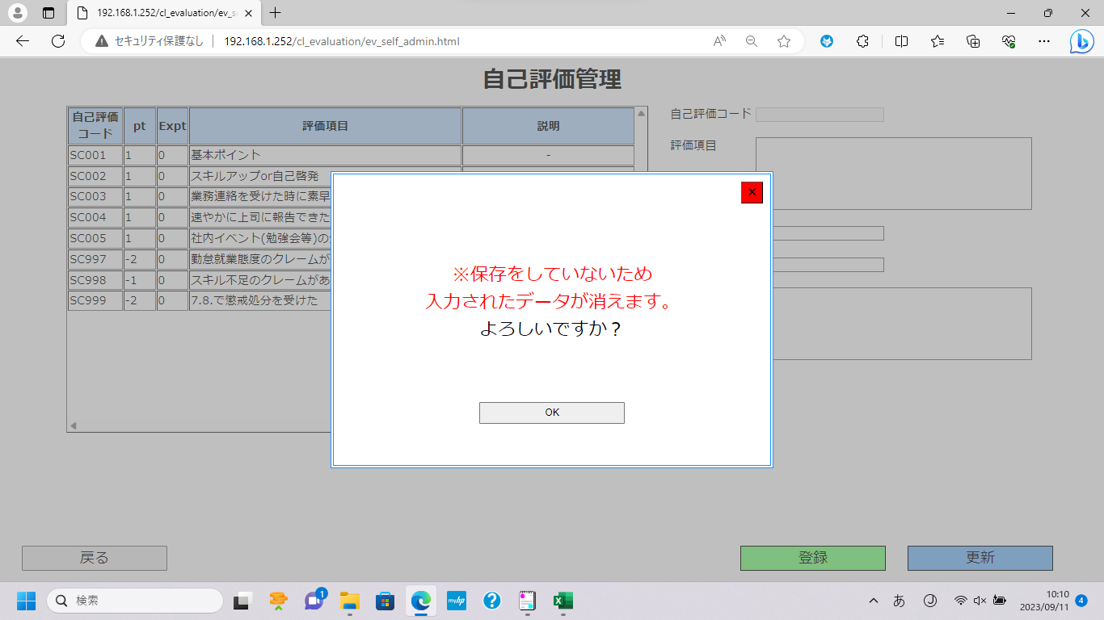

①

②

①のボタンを押下して[戻る確認]ポップアップを閉じる
②のボタンを押下して[評価項目管理]画面に遷移

2.6.自己評価管理③押下時

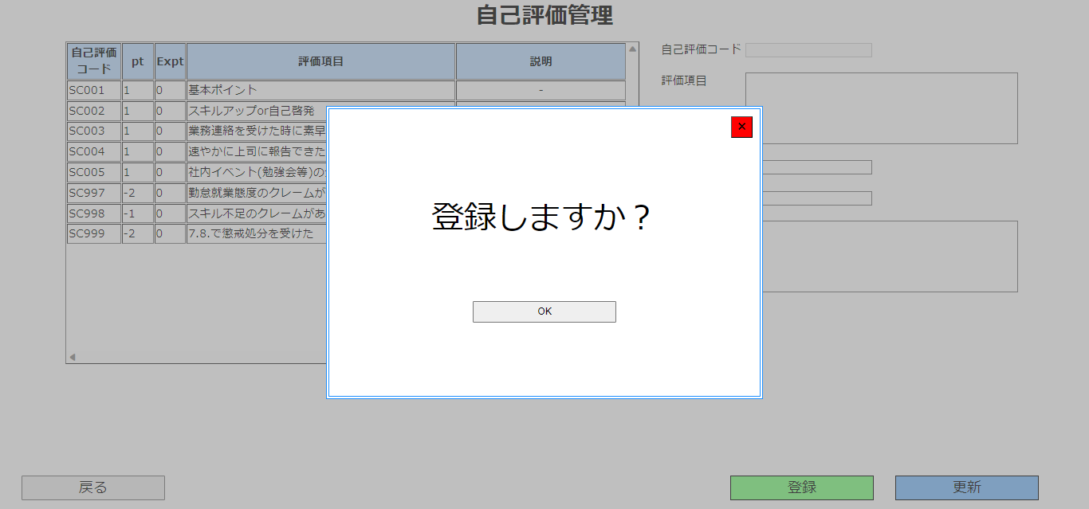

①

②

①のボタンを押下して[登録確認]ポップアップを閉じる
②のボタンを押下して入力欄に入力した内容をDBに保存
※②のボタンを押下した場合、会社評価コードの入力欄に入力されているコードではなく、自動採番されたコードがDBに登録されます
※登録時のエラー一覧
・[評価項目]が入力されていない場合
・[評価項目]が200字以上の場合
・[説明]が200字以上の場合
・[pt],[Expt]が入力されていない場合
・[pt],[Expt]が32768以上もしくは-32769以下の場合
・[pt]と[Expt]が0の場合

2.6自己評価管理④押下時,2.7給与テーブル
2.6.自己評価管理④押下時



①

②

①のボタンを押下して[更新確認]ポップアップを閉じる
②のボタンを押下して入力欄に入力した内容をもとにDBを更新
※更新時のエラー一覧
・[評価項目]が入力されていない場合
・[評価項目]が200字以上の場合
・[説明]が200字以上の場合
・[pt],[Expt]が入力されていない場合
・[pt],[Expt]が32768以上もしくは-32769以下の場合
・[pt]と[Expt]が0の場合

2.7.給与テーブル

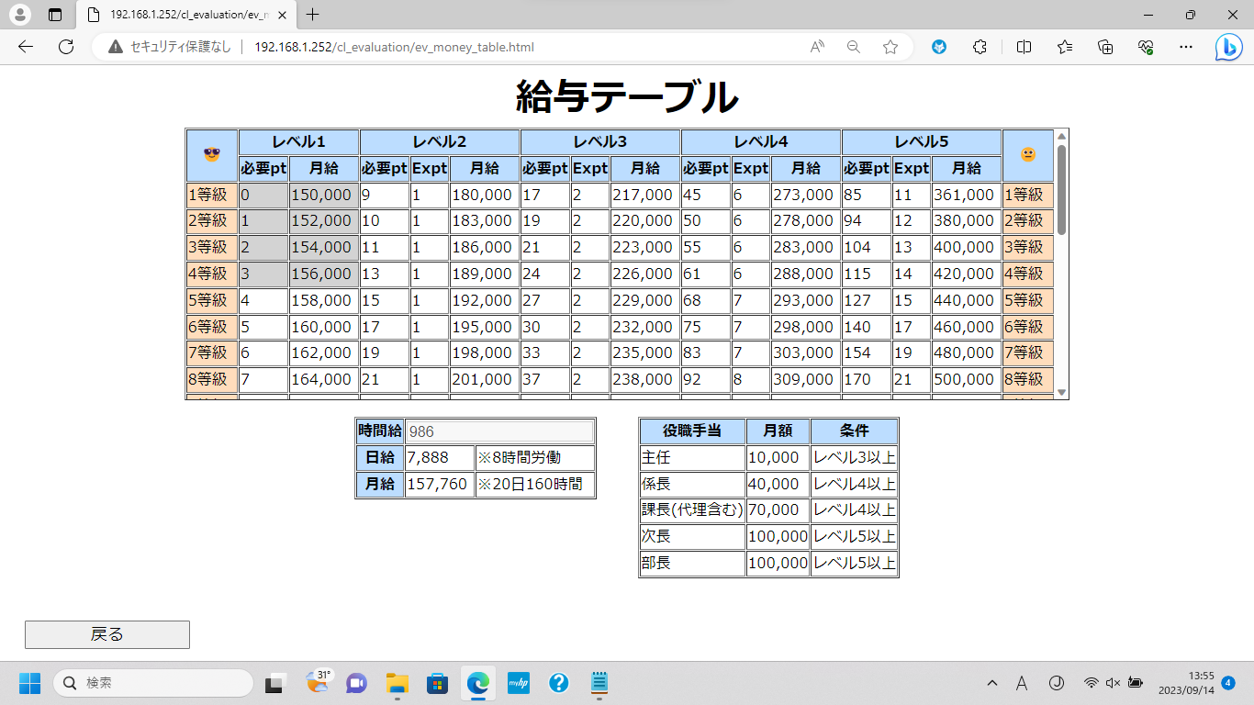
①
③

②

①のボタンを押下して[最低賃金変更]ボタンを表示
②のボタンを押下して[メニュー]画面に遷移
③のボタンを押下して[時間給]列を表示
※給与テーブルの背景色がグレーの箇所は愛知県の最低賃金を下回っている場合のものです

2.7給与テーブル①ボタン押下時,③ボタン押下時
2.7.給与テーブル①押下時

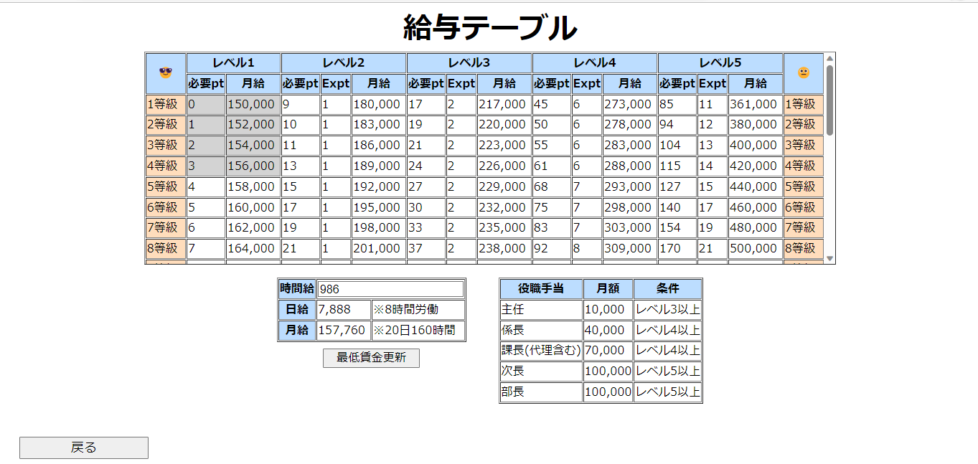

①

②

①に変更したい金額を入力
②のボタンを押下して[最低賃金]を変更 ※②の入力値には小数点を含む値を入れないでください
②の入力欄には桁数7桁以上の値を入れないでください
②の入力欄には負の数の値を入れないでください

2.7.給与テーブル③押下時

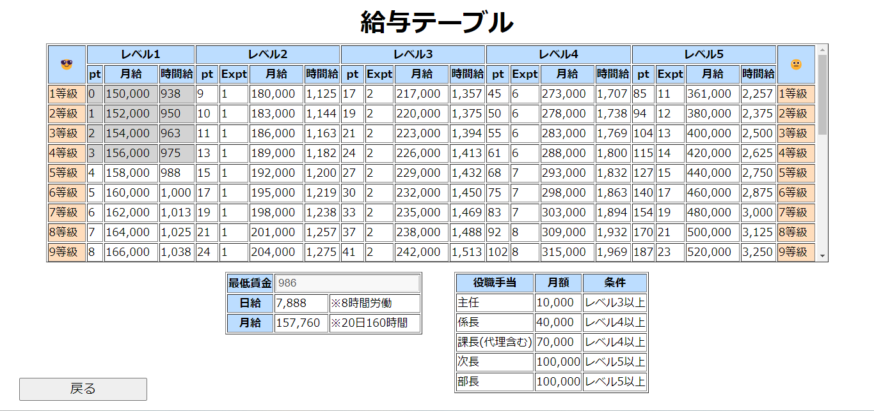
①

①のボタンを押下すると[時間給]列が非表示になる

2.8評価実施
2.8.評価実施

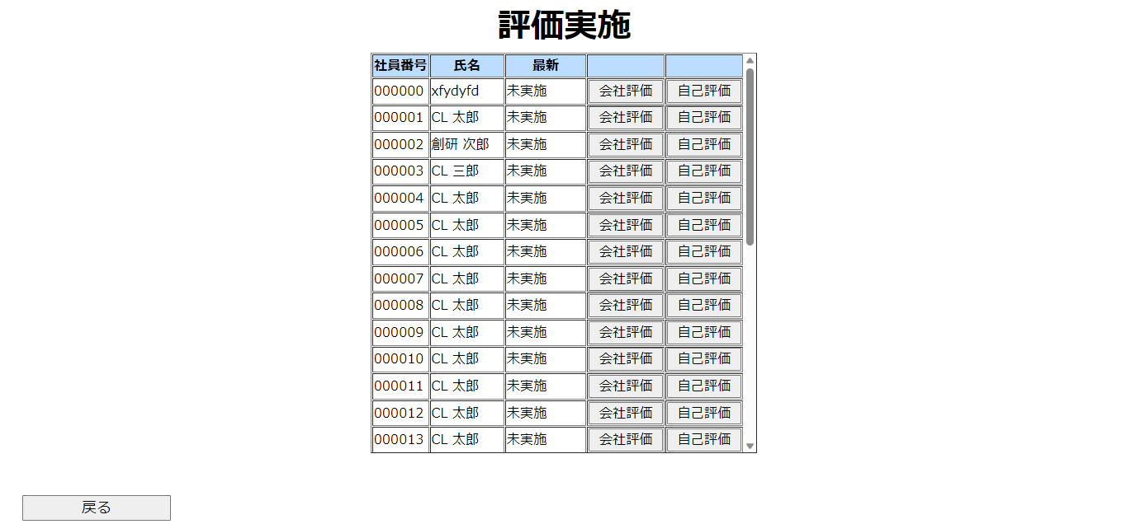
①
②

③

①のボタンを押下すると押下した[社員]の[会社評価]画面に遷移
②のボタンを押下すると押下した[社員]の[自己評価]画面に遷移
③のボタンを押下して[メニュー]画面に遷移

2.9自己評価,会社評価から遷移
2.9.自己評価

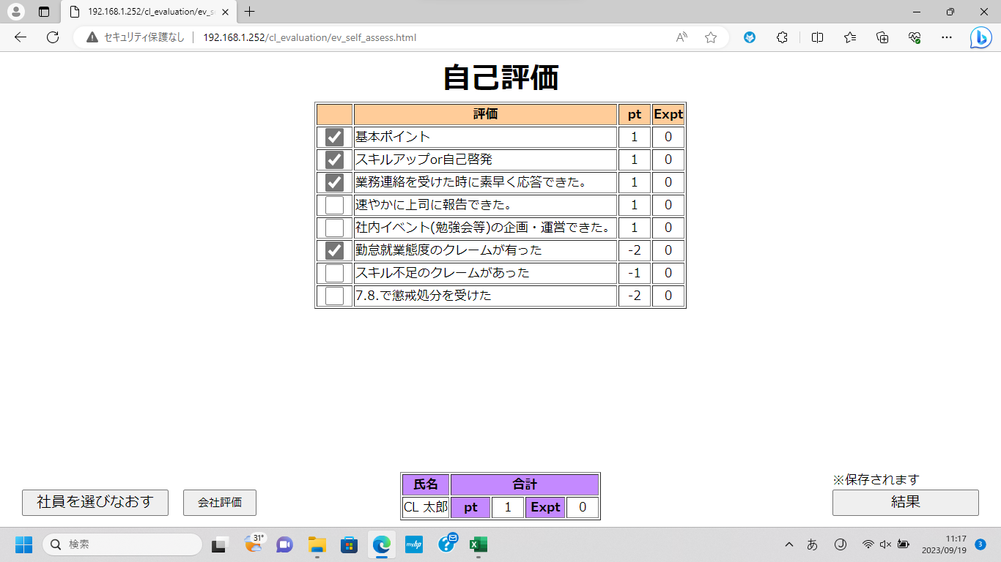

①

②
③
④

①のチェックボックスを押下して[ポイント]を付与
②のボタンを押下して[評価実施]画面に遷移
③のボタンを押下して[会社評価]画面に遷移
④のボタンを押下して[結果]画面に遷移
※④のボタン押下時、入力した内容がDBに保存されます

2.9.自己評価(会社評価から遷移時)

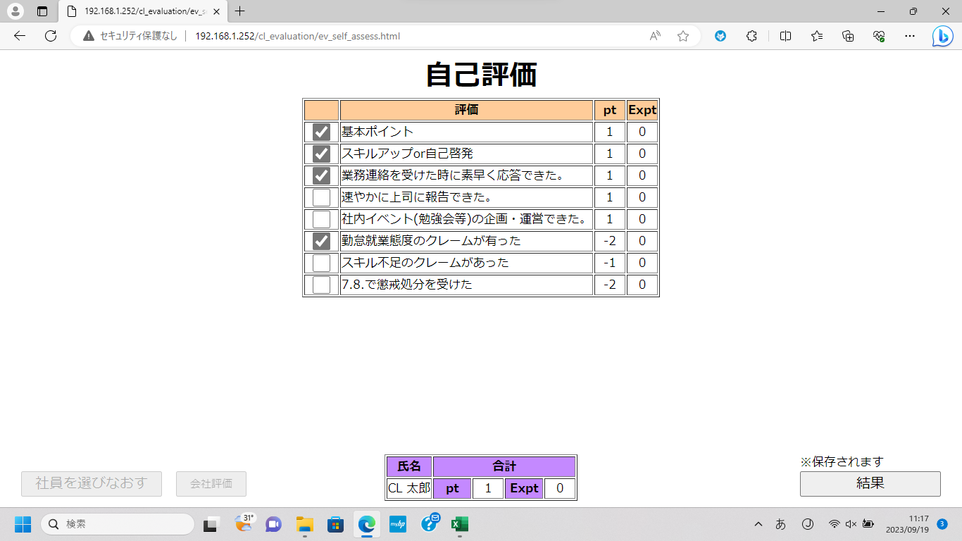

①

②
③

①のチェックボックスを押下して[ポイント]を付与
②のボタンは非活性で選択できません
※[会社評価]を行った場合、[結果]画面まで遷移しないと[pt],[Expt]が正しく計算されない場合があるため非活性にしています
③のボタンを押下して[結果]画面に遷移
※④のボタン押下時、入力した内容がDBに保存されます

2.10会社評価,2.11結果
2.10.会社評価

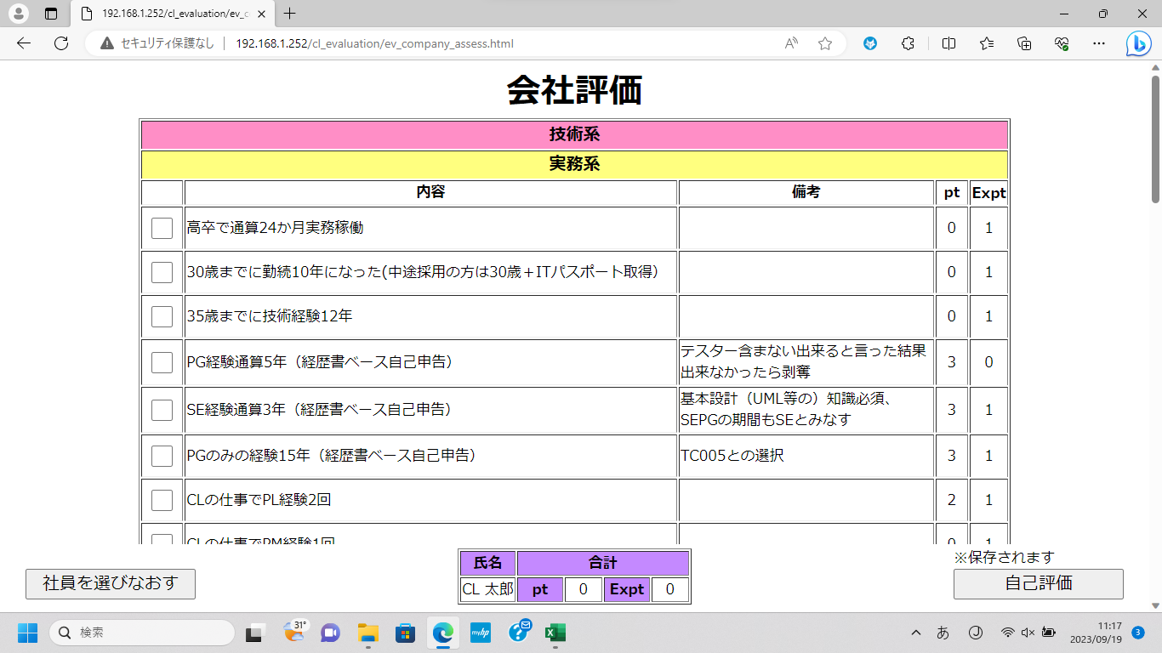

①

②
③

①のチェックボックスを押下して[ポイント]を付与
※選択した[資格]の行は背景色が緑色になります
前回選択していた[資格]の行は背景色が黄色になっています
②のボタンを押下して[評価実施]画面に遷移
③のボタンを押下して[自己評価]画面に遷移
※③のボタン押下時、入力した内容がDBに保存されます

2.11.結果

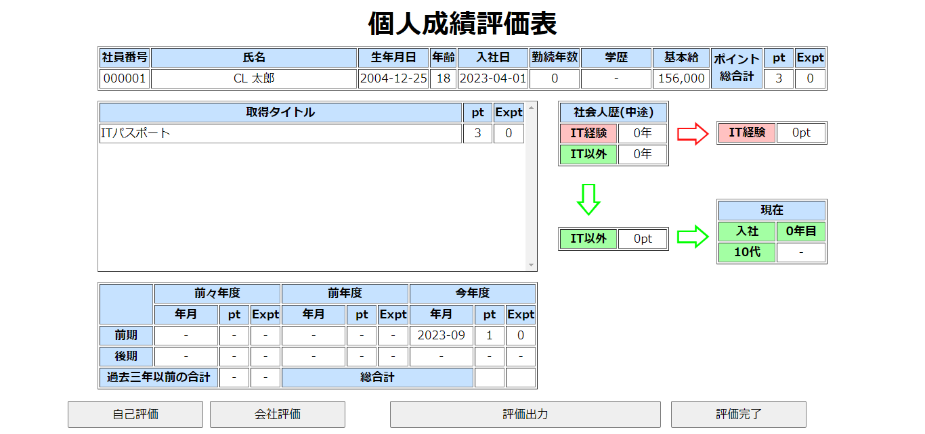

①
②
③
④

①のボタンを押下して[自己評価]画面に遷移
②のボタンを押下して[会社評価]画面に遷移
③のボタンを押下して表示しているデータをCSVファイルにして出力(CSVファイルはダウンロードに保存 されます)
④のボタンを押下して[評価実施]画面に遷移
※4月から9月末の間に人事評価した場合、その年の9月1日の自己評価結果の[pt]は反映されません

2.12評価出力,2.13確認
2.12.評価出力

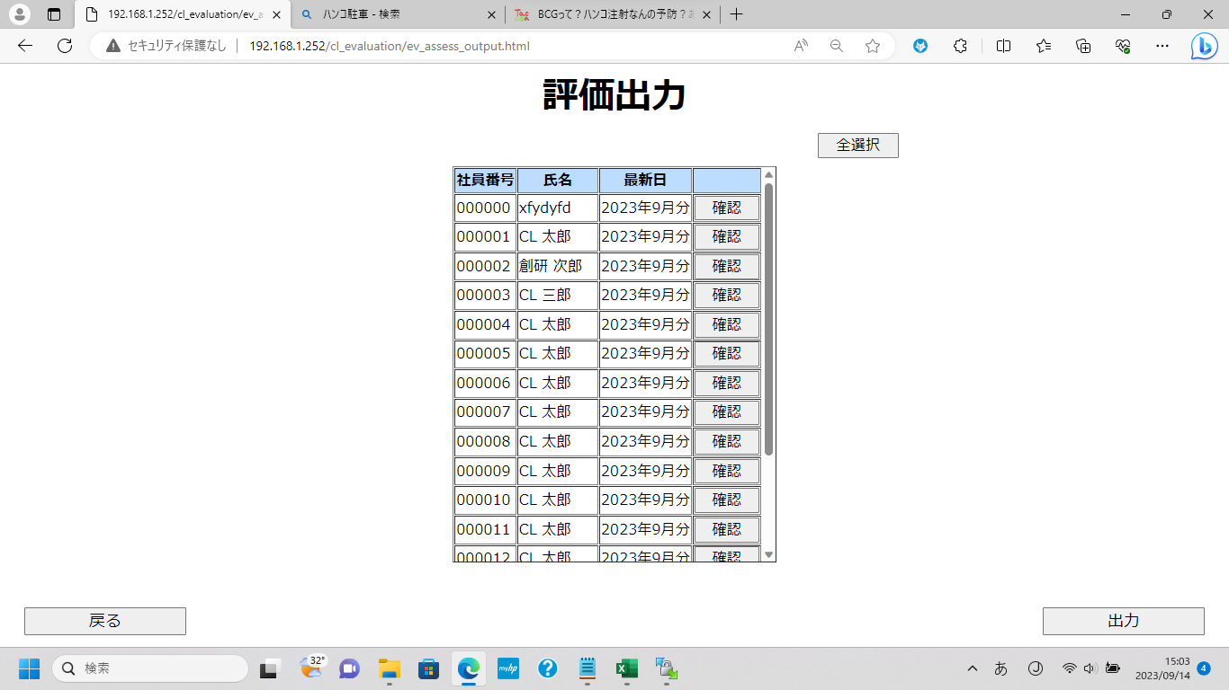
③
①
②

④
⑤

①のボタンを押下して[社員]を全選択
②を押下すると押下した行の[社員]を選択可能
※選択した[社員]の行は背景色が黄色になります
③のボタンを押下すると押下した行の[社員]の[確認]画面に遷移
④のボタンを押下して[メニュー]画面に遷移
⑤のボタンを押下して選択した[社員]のデータをCSV出力(CSVファイルはダウンロードに保存 されます)

2.13.確認

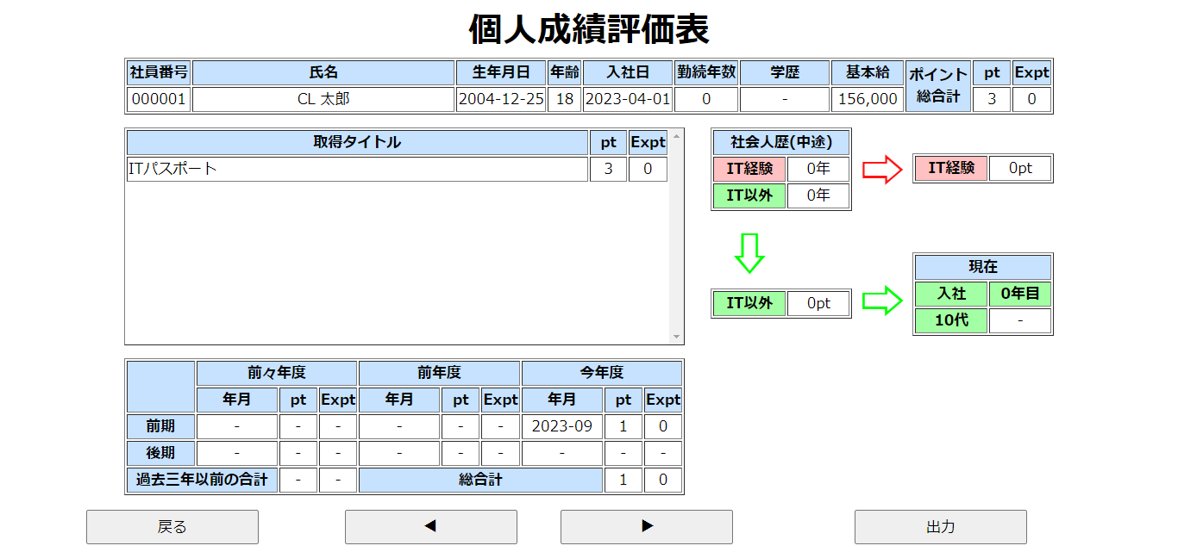

①
②
③

①のボタンを押下して[評価出力]画面に遷移
②のボタンを押下して表示している[社員]を切り替え
③のボタンを押下して表示している[社員]のデータをCSVファイルにして出力(CSVファイルはダウンロードに保存 されます)

3.個人成績評価表
3.個人成績評価表

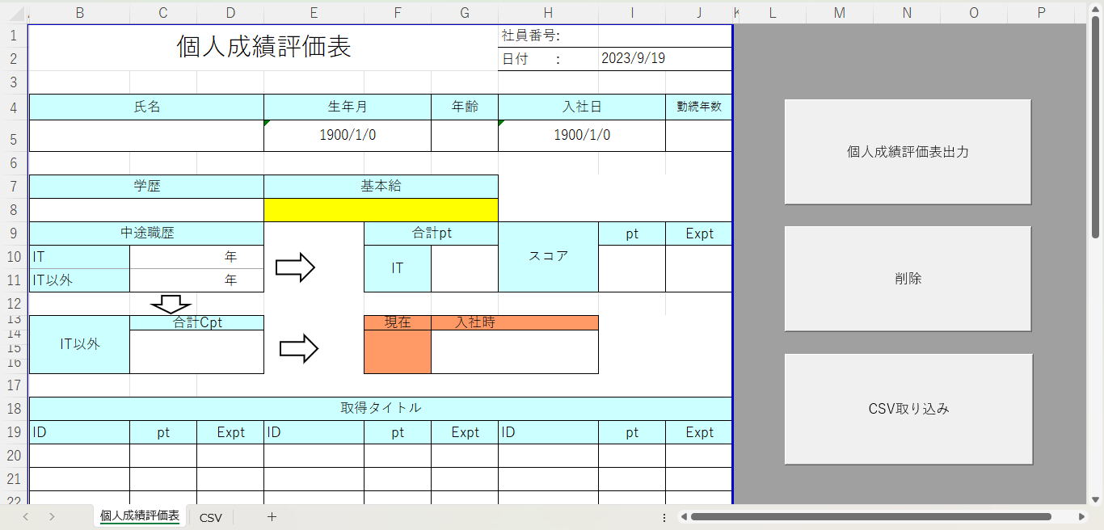

①

②

③

①のボタンを押下して[CSVシート]に張り付けた[社員]のデータ分[個人成績評価表]のシートを作成
②のボタンを押下して作成したシートを削除
③を押下してCSVファイルを取り込み

3.個人成績評価表③押下時

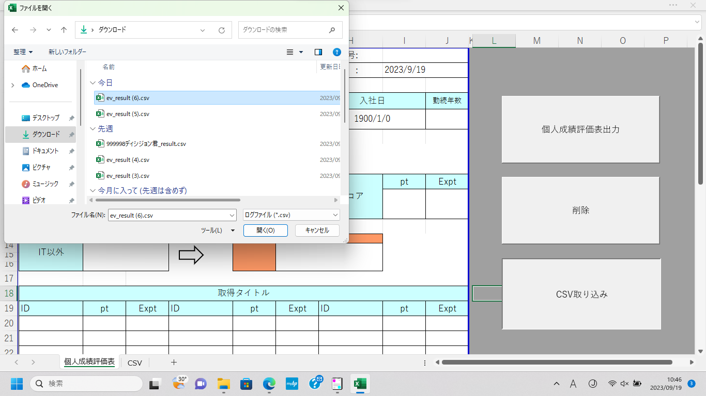

②

①

③

①のダウンロードを選択
②の中から貼り付けたいファイルを選択
③を選択して貼り付け

